Detalhamento_Avarias
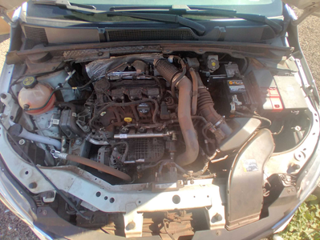
Detalhamento da Cobrança

Cliente | xxxx
Contrato: | xxxx

Placa: | SHW1H45 |  | VALOR TOTAL
Modelo: | ONIX LT 1.0 12V TURBO FLEX 4P C/AR |  | R$1,080.00
Cor: | BRANCO SUMMIT

1 | Pintura para-choque traseiro | Valor | R$320.00
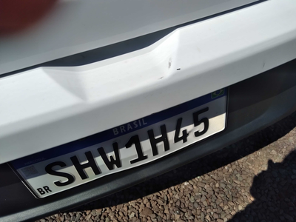

2 | Recuperação e pintura capô | Valor | R$420.00
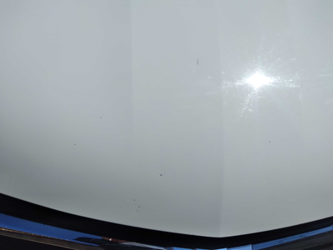

3 | Pintura do capô |  | R$340.00

